利用届
 |  |  |  |  | 年 |  | 月 | 日
 | 東京都知事殿

 |  |  | 提出者

 |  |  | 住所

 |  |  | 氏名

 |  |  |  | 法人にあっては名称、代表者の氏名 及び主たる事業所の所在地

再生可能エネルギー由来証書の利用届

 | 特定温室効果ガス排出量算定ガイドラインの規定により、年度排出量の算定に利用した再生可能エネルギー由来の証書について次のとおり報告します。

 | 事業所の名称
 | 事業所の所在地
 | 指定番号
 | 充当年度 |  | 2025年度
 | 利用する証書の種類 |  | □ | グリーン電力証書 | □ | グリーン熱証書
 |  |  | □ | 非化石証書
 | 利用する環境価値量 |  | 別紙のとおり
 | 連絡先 | 会社名
 |  | 住所
 |  | 所属名
 |  | 担当者名
 |  | 電話番号
 |  | ﾒｰﾙｱﾄﾞﾚｽ
 |  | 備考
 | ※受付欄

運用管理の取組率
0 | 0
 |  |  |  |  |  |  |  |  | （日本産業規格Ａ列４番）
備考 ※印の欄には、記入しないこと。

環境価値利用量（グリーン電力・熱証書） (記入例)
グリーン電力証書又はグリーン熱証書に記載の情報を転記してください。
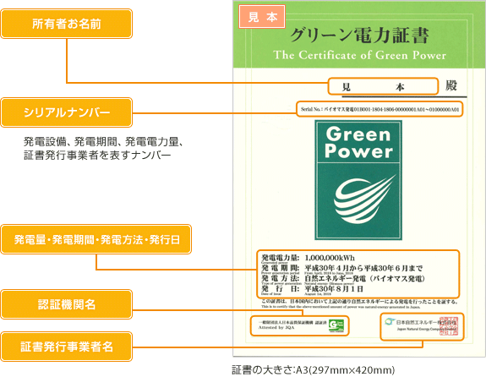
（１）年度排出量に使用したグリーン証書の情報
No. | 証書の種類 | 所有者名称 | シリアルナンバー （発電電力量又は生成熱量） |  |  | 発電量又は生成熱量 |  | 発電又は熱生成期間 |  |  |  |  |  |  |  |  | 発電方法又は熱種別 |  | 発行日 | バイオマスの持続可能性
1 | グリーン電力証書 | 株式会社○○ | 000000001 | ～ | 000010000 | 10,000 | kWh | 2023 | 年 | 4 | 月 | ～ | 2024 | 年 | 3 | 月 | バイオマス発電 |  | 2024-05-25 | あり
2 | グリーン熱証書 | 株式会社○○××ビル | 000000001 | ～ | 000010000 | 10,000 | MJ | 2023 | 年 | 4 | 月 | ～ | 2024 | 年 | 3 | 月 | 太陽熱 |  | 2024-05-25 | －
3 |  |  |  | ～ |  |  | 単位 |  | 年 |  | 月 | ～ |  | 年 |  | 月
4 | グリーン電力証書 | 株式会社○○△△工場 | 000020000 | ～ | 000030000 | 10,000 | kWh | 2024 | 年 | 4 | 月 | ～ | 2025 | 年 | 3 | 月 | 風力 |  | 2025-06-03 | －
5 |  |  |  | ～ |  |  | 単位 |  | 年 |  | 月 | ～ |  | 年 |  | 月
 | ↑ | ↑ |  | ↑ |  |  |  |  |  |  |  |  |  |  |  |  |  |  |  | ↑
 | 使用する証書の種類をプルダウンで選択して下さい。 | 証書の所有者名に事業所名称が記載されている場合は、事業所名も記載してください。 |  | ※1枚の証書に複数行のシリアルナンバーが記載されている場合は、「複数のシリアルナンバーが記載されている場合」のシートを参照してください。 |  |  |  |  |  |  |  |  |  |  |  |  |  |  | バイオマス燃料由来の証書については、持続可能性の有無を確認する必要があります。 持続可能性が確認できる証書のみを利用（記載）することができます。

 |  |  |  | 記載例にジャンプ
（２）制度対象事業所に使用した環境価値量
No. | 環境価値充当事業所 |  | シリアルナンバー按分値 （発電電力量又は生成熱量） |  |  | 発電量又は生成熱量 |  | 合計量 |  |  |  |  |  |  |  |  | 残量 |  | 備考
 | 指定番号 | 事業所名称
1 | 9999 | ●●事業所 | 000000001 | ～ | 000010000 | 10,000 | kWh | 10,000 |  |  |  |  |  |  | kWh |  | 0 | kWh | 1事業所で使用
証書を使用する事業所（複数可）を記載してください。
証書を1事業所で使用する場合は、シリアルナンバー、発電量等は上記と同じになる
 |  |  |  | ～ |  |  | kWh
 |  |  |  | ～ |  |  | kWh
 |  |  |  | ～ |  |  | kWh
 |  |  |  | ～ |  |  | kWh
2 | 9999 | ●●事業所 | 000000001 | ～ | 000005000 | 5,000 | MJ | 10,000 |  |  |  |  |  |  | MJ |  | 0 | MJ | 2事業所で使用
 | 9998 | ▲▲事業所 | 000005001 | ～ | 000010000 | 5,000 | MJ
証書を２事業所で使用する場合は、シリアルナンバー、発電量等を分けた値を記入してください。シリアルナンバーは連番となるようにしてください。
 |  |  |  | ～ |  |  | MJ
 |  |  |  | ～ |  |  | MJ
 |  |  |  | ～ |  |  | MJ
3 |  |  |  | ～ |  |  | 単位 | 0 |  |  |  |  |  |  | 単位 |  | 0 | 単位
 |  |  |  | ～ |  |  | 単位
 |  |  |  | ～ |  |  | 単位
 |  |  |  | ～ |  |  | 単位
 |  |  |  | ～ |  |  | 単位 |  |  |  |  |  |  |  |  |  |  |  |  |  | 日本自然エネルギーHP
4 | 9999 | ●●事業所 | 000020000 | ～ | 000025000 | 5,000 | kWh | 5,000 |  |  |  |  |  |  | kWh |  | 5,000 | kWh | 1事業所で使用 残りの5000kWhは、別年度に使用予定 |  | http://www.natural-e.co.jp/green/sample.html
グリーン証書は有効期限がありませんので、すべてを使用する必要はありません。使用した分のシリアルナンバーと発電量等を記載してください。
 |  |  |  | ～ |  |  | kWh
 |  |  |  | ～ |  |  | kWh
 |  |  |  | ～ |  |  | kWh
 |  |  |  | ～ |  |  | kWh
5 |  |  |  | ～ |  |  | 単位 | 0 |  |  |  |  |  |  | 単位 |  | 0 | 単位
 |  |  |  | ～ |  |  | 単位
 |  |  |  | ～ |  |  | 単位
 |  |  |  | ～ |  |  | 単位
 |  |  |  | ～ |  |  | 単位

環境価値利用量（非化石証書） (記入例)
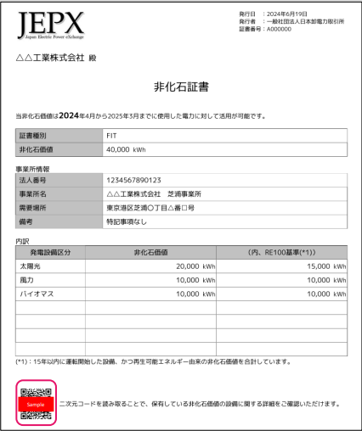
（１）年度排出量に使用した非化石証書の情報
No. | 証書の種類 | 証書番号 | 非化石証書の宛名 | 証書有効期限 |  |  |  |  |  | 認定設備ID | 発電設備区分 | 発電量 （kWh) | バイオマスの持続可能性
1 | 非化石証書 | A000000 | △△工業株式会社 | 2025 | 年 | 3 | 月 | 31 | 日 |  | 太陽光 | 20,000
2 | 非化石証書 | A000000 | △△工業株式会社 | 2025 | 年 | 3 | 月 | 31 | 日 |  | 風力 | 10,000
3 | 非化石証書 | A000000 | △△工業株式会社 | 2025 | 年 | 3 | 月 | 31 | 日 |  | バイオマス | 10,000
4 | 非化石証書 |  |  |  | 年 |  | 月 | 31 | 日
5 | 非化石証書 |  |  |  | 年 |  | 月 | 31 | 日

（２）制度対象事業所に使用した環境価値量
No. | 環境価値充当事業所 |  | 割当発電量 （kWh) | 合計割当量 （kWh) |  |  |  |  |  | 割当残量 （kWh) | 備考
 | 指定番号 | 事業所名称
1 | 9999 | 芝浦事業所 | 20,000 | 20,000 |  |  |  |  |  | 0 | 1事業所で利用
証書を使用する事業所（複数可）を記載してください。
証書を1事業所で使用する場合は、発電量は上記と同じになる

2 | 9999 | 芝浦事業所 | 5,000 | 10,000 |  |  |  |  |  | 0 | 2事業所で利用
 | 9998 | Aビル | 5,000
証書を２事業所で使用する場合は、発電量を分けて記載してください。

3 | 9999 | Aビル | 5,000 | 5,000 |  |  |  |  |  | 5,000 | 1事業所で利用 残り（5000kWh)は制度対象外の事業所で使用

証書をの一部のみ使用する場合は、該当する発電量を記載してください。
非化石証書には有効期限がありますので、翌年度の排出量実績に使用することができないことに留意してください。

4 |  |  |  | 0 |  |  |  |  |  | 0

5 |  |  |  | 0 |  |  |  |  |  | 0

複数のシリアルナンバーが記載されている場合
※1枚の証書に複数行のシリアルナンバーが記載されている場合の記載例

右図のように1枚の証書にシリアルナンバーが複数記載されている場合は、様式に次のように記載してください。様式記載例は、下図の通りです。 ・シリアルナンバー単位で記載する（右図の場合、3行に分けて記載する）。 ・「シリアルナンバー」、「発電量又は生成熱量」、「発電又は熱生成期間」は、固有の値を記載する（下図青字）。 ・「証書の種類」、「所有者名称」、「発電方法又は熱種別」、「発行日」、「バイオマスの持続可能性」の情報は、同じ情報を記載する（下図赤字）。

発電又は熱生成期間

Serial No.：バイオマス発電01B001-1804-1806-00000001 A01～01000000 A01
バイオマス発電01B001-1807-1809-00500001 A01～00600000 A01
バイオマス発電01B001-1807-1809-00700001 A01～00800000 A01
Serial No.：バイオマス発電01B001-1804-1806-00000001 A01～01000000 A01
バイオマス発電01B001-1807-1809-00500001 A01～00600000 A01
バイオマス発電01B001-1807-1809-00700001 A01～00800000 A01

シリアルナンバー

（１）年度排出量に使用したグリーン証書の情報
No. | 証書の種類 | 所有者名称 | シリアルナンバー （発電電力量又は生成熱量） |  |  | 発電量又は生成熱量 |  | 発電又は熱生成期間 |  |  |  |  |  |  |  |  | 発電方法又は熱種別 | 発行日 | バイオマスの持続可能性

1 | グリーン電力証書 | 株式会社○○ | 000000001 | ～ | 010000000 | 10,000 | kWh | 2018 | 年 | 4 | 月 | ～ | 2018 | 年 | 6 | 月 | バイオマス発電 | 2024-05-25 | あり
2 | グリーン電力証書 | 株式会社○○ | 005000001 | ～ | 006000000 | 1,000 | kWh | 2018 | 年 | 7 | 月 | ～ | 2018 | 年 | 9 | 月 | バイオマス発電 | 2024-05-25 | あり
3 | グリーン電力証書 | 株式会社○○ | 007000001 | ～ | 008000000 | 1,000 | kWh | 2018 | 年 | 7 | 月 | ～ | 2018 | 年 | 9 | 月 | バイオマス発電 | 2024-05-25 | あり
発電量又は生成熱量
= (シリアルナンバーの差分＋１)÷1000
4 |  |  |  | ～ |  |  | 単位 |  | 年 |  | 月 | ～ |  | 年 |  | 月
5 |  |  |  | ～ |  |  | 単位 |  | 年 |  | 月 | ～ |  | 年 |  | 月

